상품제안서
코랄 에코 기프트세트 12호 | 상품코드: F23218

 |  |  |  |  |  |  | 02-412-0044 | www.easy1.co.kr
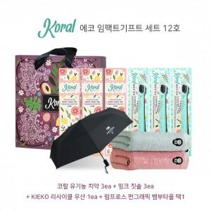

【상세/제작정보】 | 인쇄옵션은 우산인쇄 기준입니다.

【인쇄/포장옵션】 | 실크, 원단인쇄 / 기본 코랄 박스

【공급단가】 | 수량 | 30~ | 50~ | 100~ | 300~ | 500~
*VAT별도 | 단가 | 52,430원 | 51,590원 | 50,340원 | 49,080원 | 48,240원

【상품 URL】 | http://www.easy1.co.kr/src/goods_detail.php?gdno=23218

